Cable prices
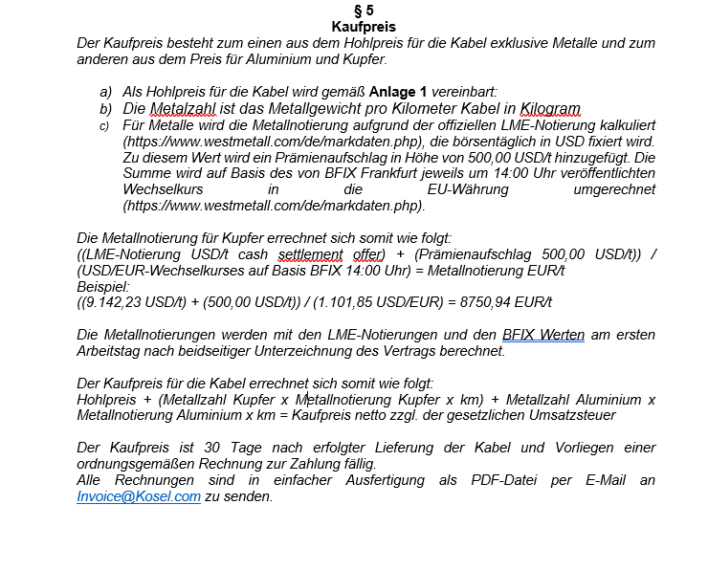
Spannungsebene | Typ | Querschnitt | Hohlpreis 2014 [€/km] | Alu Zahl | Kupferzahl | Strom im Dreieck in Erde (A)
Mittelspannung 12/20 kV | NA2XS(F)2Y | 1x150 RM/25 | 2,250.00 € | 435 | 283 | 352
Mittelspannung 12/20 kV | NA2XS(F)2Y | 1x185 RM/25 | 2,500.00 € | 537 | 283 | 396
Mittelspannung 12/20 kV | NA2XS(F)2Y | 1x240 RM/25 | 2,590.00 € | 696 | 283 | 455
Mittelspannung 12/20 kV | NA2XS(F)2Y | 1x300 RM/25 | 2,950.00 € | 870 | 283 | 510
Mittelspannung 12/20 kV | NA2XS(F)2Y | 1x400 RM/35 | 3,290.00 € | 1160 | 394 | 564
Mittelspannung 12/20 kV | NA2XS(F)2Y | 1x500 RM/35 | 3,850.00 € | 1450 | 394 | 634
Mittelspannung 12/20 kV | NA2XS(F)2Y | 1x630 RM/35 | 4,415.00 € | 1827 | 394 | 668
Mittelspannung 12/20 kV | NA2XS(F)2Y | 1x800 RM/35 | 5,800.00 € | 2320 | 394 | 734
Mittelspannung 12/20 kV | NA2XS(F)2Y | 1x1000 RM/35 | 7,300.00 € | 2900 | 394 | 852

